Tema 1
Escriba aquí su nombre

FERRETERÍA " LOS 3 HERMANOS"

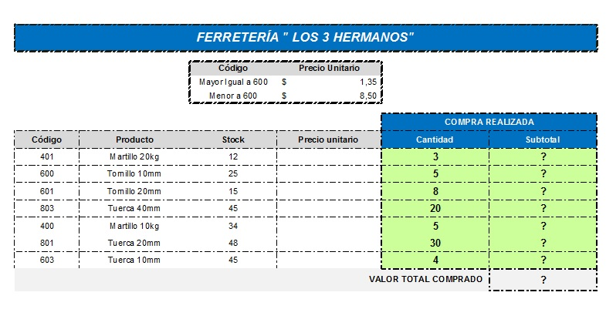
 |  | Código | Precio Unitario
 |  | Mayor Igual a 600 | 1.35
 |  | Menor a 600 | 8.5

 |  |  |  | COMPRA REALIZADA
Código | Producto | Stock | Precio unitario | Cantidad | Subtotal
401 | Martillo 20kg | 12 | ? | 3 | ?
600 | Tornillo 10mm | 25 | ? | 5 | ?
601 | Tornillo 20mm | 15 | ? | 8 | ?
803 | Tuerca 40mm | 45 | ? | 20 | ?
400 | Martillo 10kg | 34 | ? | 5 | ?
801 | Tuerca 20mm | 48 | ? | 30 | ?
603 | Tuerca 10mm | 45 | ? | 4 | ?
VALOR TOTAL COMPRADO |  |  |  |  | ?
Valor Promedio |  |  |  |  | ?
Valor Máximo |  |  |  |  | ?

1. Dar formato a la tabla en Alineación, Fuente, Bordes, Color, Número, Formato Moneda (Símbolo de Dólar) para que quede similar a la muestra que aparece al costado derecho.
2. En la columna D (Precio Unitario ) colocar el precio que le corresponde a cada producto según el código. (Usar función Si).
3. Calcular la columna F (Subtotal) con la siguiente fórmula: Precio Unitario x Cantidad
4. Calcular el VALOR TOTAL de los productos comprados en la celda F21, el Promedio de los valores en la celda F22 y el valor Máximo en la celda F23.
5. Formatee los números con simbolo de dólar en las celdas que lo requieran.
6. Realice un gráfico de barra de las columnas PRODUCTO vs. STOCK y coloque el gráfico en una nueva hoja.

Tema 2
Escriba aquí su nombre

PRODUCTO | CATEGORÍA | PRECIO UNITARIO | SUPERMERCADO
TÉ MANZANILLA CON MIEL | BEBIDAS | $1.30 | SUPERMAXI
SIROPE DE REGALIZ | CONDIMENTOS | $2.02 | TIA
MERMELADA DE NARANJA | CONDIMENTOS | $1.35 | KIA
SALSA DE ARÁNDANOS | CONDIMENTOS | $3.50 | MI COMISARIATO
PERAS SECAS ORGÁNICAS | FRUTAS | $3.25 | SUPERMAXI
PEZ ESPADA | PESCADO/MARISCO | $6.75 | SUPERMERCADO SANTA MARÍA
QUESO CABRALES | LÁCTEOS | $5.25 | MEGAMAXI
QUESO MOZARELLA | LÁCTEOS | $5.30 | AKI
FRUTA NARANJA | FRUTAS | $0.50 | LA ESPAÑOLA
FRUTA KIWI | FRUTAS | $0.60 | CORAL HIPERMERCADO

1. Obtenga una copia de esta hoja (Tema 2). Asígnele el nombre de PRECIO y ordene la columna PRECIO UNITARIO de menor a mayor.
2. Obtenga una copia de esta hoja (Tema 2). Asígnele el nombre de SUPERMERCADO- CATEGORÍAy ordenela por SUPERMERCADO y luego por CATEGORÍA alfabeticamente de A a Z.
3. Obtenga una copia de esta hoja (Tema 2). Asígnele el nombre de CATEGORÍA. Realice un filtro de los productos que pertenecen a la categoría CONDIMENTOS.
4. Obtenga una copia de esta hoja (Tema 2). Asígnele el nombre de PRODUCTO - PRECIO. Realice un filtro de los productos donde el precio unitario es mayor a $1,30 y la categoría es FRUTAS.

